切片器
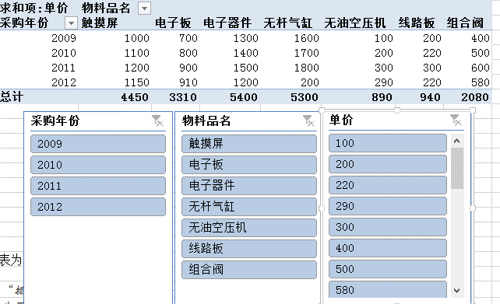
知识点：切片器就是一个筛选组件。
数据源参考：“源数据-值显示方式“
点击“数据透视表工具”的“插入切片器”，弹出插入切片器对话框
链接多个透视表：点击“切片器工具”的“报表连接”操作
清除筛选期功能：单击切片器右上角含有叉的按钮，从而删除筛选结果。
删除切片器：Del键

样张：
求和项:单价 | 列标签
行标签 | 触摸屏 | 电子板 | 电子器件 | 无杆气缸 | 无油空压机 | 线路板 | 组合阀 | 总计
2009 | 1000 | 700 | 1300 | 1600 | 100 | 200 | 400 | 5300
2010 | 1100 | 800 | 1400 | 1700 | 200 | 220 | 500 | 5920
2011 | 1200 | 900 | 1500 | 1800 | 300 | 300 | 600 | 6600
2012 | 1150 | 910 | 1200 | 200 | 290 | 220 | 580 | 4550
总计 | 4450 | 3310 | 5400 | 5300 | 890 | 940 | 2080 | 22370

计算字段
员工编号 | 员工姓名 | 所属部门 | 工作职位 | 入职日期 | 月薪
AD801 | 钱明远 | 人事 | 主管 | 2005-07-01 | ¥5,000 | 知识点：添加计算字段。
AD802 | 孙小艾 | 财务 | 经理 | 2005-09-01 | ¥10,000
AD803 | 王铭国 | 财务 | 职员 | 2003-12-05 | ¥4,000 | 样张： | 所属部门 | 员工姓名 | 求和项:月薪 | 求和项:调薪15%
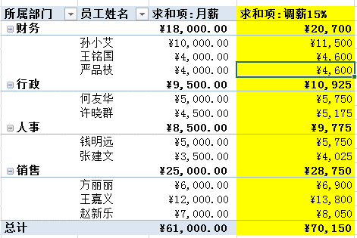
AD804 | 许晓群 | 行政 | 职员 | 2005-02-08 | ¥4,500 |  | 财务 |  | 18000 | ¥20,700
AD805 | 严品枝 | 财务 | 职员 | 1995-03-05 | ¥4,000 |  |  | 孙小艾 | 10000 | ¥11,500
AD806 | 张建文 | 人事 | 职员 | 2004-05-02 | ¥3,500 |  |  | 王铭国 | 4000 | ¥4,600
AD807 | 王嘉义 | 销售 | 经理 | 2007-01-02 | ¥12,000 |  |  | 严品枝 | 4000 | ¥4,600
AD808 | 赵新乐 | 销售 | 主管 | 1995-06-06 | ¥7,000 |  | 人事 |  | 8500 | ¥9,775
AD809 | 何友华 | 行政 | 职员 | 2005-01-03 | ¥5,000 |  |  | 钱明远 | 5000 | ¥5,750
AD810 | 方丽丽 | 销售 | 职员 | 1999-09-08 | ¥6,000 |  |  | 张建文 | 3500 | ¥4,025
 |  |  |  |  |  |  | 销售 |  | 25000 | ¥28,750
 |  |  |  |  |  |  |  | 方丽丽 | 6000 | ¥6,900
 |  |  |  |  |  |  |  | 王嘉义 | 12000 | ¥13,800
 |  |  |  |  |  |  |  | 赵新乐 | 7000 | ¥8,050
 |  |  |  |  |  |  | 行政 |  | 9500 | ¥10,925
 |  |  |  |  |  |  |  | 何友华 | 5000 | ¥5,750
 |  |  |  |  |  |  |  | 许晓群 | 4500 | ¥5,175
 |  |  |  |  |  |  | 总计 |  | 61000 | ¥70,150

